メモリについて
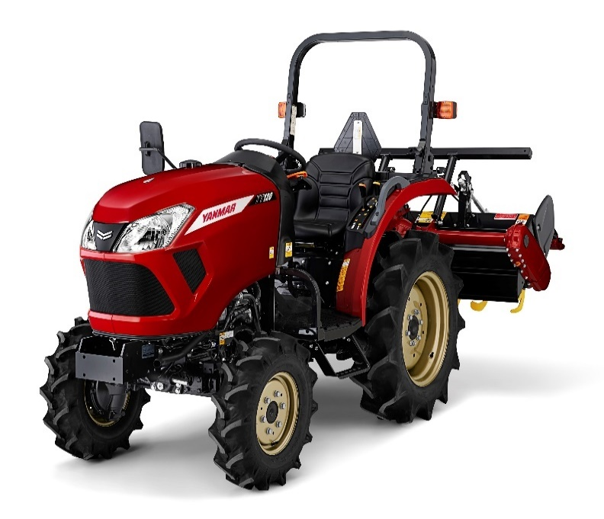
メモリ管理

概要： | メモリとは、メインメモリのことで、CPUがプログラムを実行するときに使う記憶装置のことです。
 | このメモリは、私たちが普段使っているパソコンやスマホなど、ほとんど全てのコンピュータに内蔵されています。
 | コンピュータがプログラムを実行したときに使用するデータの多くは、メモリに格納されます。

 | メモリ管理とは、データを格納するために必要な「メモリ領域」を割り当てたり、不要になったデータが占拠しているメモリ領域を解放したりすることを指します。
 | メモリには容量の上限があるので、効率よく使うためにメモリを管理する必要あります。

 | C言語の場合、メモリ領域の確保は malloc() 関数（マロック関数）を使い、メモリ領域を解放するときは free() 関数を使います。

処理：
 | 〇JAVA等
 |  |  |  |  | メモリ | 空き | ・・1億個・・ |  | 空き
 |  | public void main (){

 |  |  | int hensu = 1を1億個; |  | メモリ | 1 | ・・1億個・・ |  | 1

 |  |  | ・
 |  |  | 各種処理① |  | メモリ | 1 | ・・1億個・・ |  | 1
 |  |  | ・

 |  |  | ・
 |  |  | 各種処理② |  | メモリ | 1 | ・・1億個・・ |  | 1
 |  |  | ・
 |  |  |  |  |  | ↓自動的に解放される
 |  | } |  |  | メモリ | 空き | ・・1億個・・ |  | 空き

 | 〇C

 |  | int main() { |  |  | メモリ | 空き | ・・1億個・・ |  | 空き

 |  | char *usi;

 |  | //char型1億個分のサイズのメモリを確保
 |  | usi = (char*)malloc(sizeof(char) *100000000); |  |  | メモリ | strが予約 | ・・1億個・・ |  | strが予約

 |  | //確保したメモリにデータを入れる
 |  | strcpy_s(usi, length, 1); |  |  | メモリ | 1 | ・・1億個・・ |  | 空き

 |  | ・
 |  | 各種処理① |  |  | メモリ | 1 | ・・1億個・・ |  | 1
 |  | ・

 |  | //確保したメモリを解放する
 |  | free(usi); |  |  | メモリ | 空き | ・・1億個・・ |  | 空き |  | 動的にメモリを管理できるので、
 |  |  |  |  |  |  |  |  |  |  | 他の処理にメモリを明け渡すことができる
 |  | ・
 |  | 各種処理② |  |  | メモリ | 空き | ・・1億個・・ |  | 空き
 |  | ・

 |  | } |  |  | メモリ | 空き | ・・1億個・・ |  | 空き

例：

 | 〇JAVA等 |  |  |  |  |  |  |  |  |  |  | 〇C


 | 9:00:00 |  |  |  |  |  |  |  |  |  |  |  | 9:00:00
 |  |  | str
 |  |  |  |  |  |  |  | 4メモリ必要な処理 |  |  |  |  |  |  | 4メモリ必要な処理

 | 牛の食事タイム（バッチ起動中） |  |  |  |  |  |  |  |  |  |  | 牛の食事タイム（バッチ起動中）
 |  |  |  |  |  |  |  | 牛（メモリ）がいるのでトラクター（関数）は動けない（実行待ち） |  |  |  |  |  |  | 牛（メモリ）がいるのでトラクター（関数）は動けない（実行待ち）

 |  |  |  |  |  |  |  |  |  |  |  |  |  |  | 4メモリ空いたので、実行できる


 |  |  |  |  |  |  |  |  |  |  |  |  | 9:30:00 | ←Cのほうが30分早く実行できる
 |  |  |  |  |  |  |  | 9:30:00 | ←食事は終わったが、移動することができない

牛の食事が終わったので、移動させる（free(牛);）

 | 10:00:00

 |  |  |  |  |  |  |  |  |  |  |  | トラクタ処理完了
 | 牛の食事タイム終了（バッチ終了）
 |  |  |  |  |  |  |  |  |  | 4メモリ空いたので、実行

アドレスについて

アドレス

概要： | PCのメモリ上の位置
 | メモリは1バイトごとに区切られている。また、それぞれの区切りごとに0から順に番号が振られている。
 | この番号をアドレスという。アドレスは16進数で表現される。
 | 0x7ffee36fa9a8のような感じです

処理：
 | 〇C
 | int main() { | メモリ | 空き | ・・1億個・・ | 空き

 | char str[] ;

 | //char型1億個分のサイズのメモリを確保
 | str = (char*)malloc(sizeof(char) *100000000); | メモリ | strが予約 | ・・1億個・・ | strが予約

 | //確保したメモリにデータを入れる
 | strcpy_s(str, length, 1を1億個); | メモリ | 1 | ・・1億個・・ | 1

 | ・
 | 各種処理 | メモリ | 1 | ・・1億個・・ | 1
 | ・
 |  |  | ↑ここは0x0000E008 |  | ↑ここは0x0000E009

 | 〇JAVA等
 | Javaでは、基本的に「アドレス」という概念は使用しない。
 | Javaでは、メモリ上の変数に直接アクセスするような処理は「してはいけない」からである。

例：
 | 〇JAVA等 |  |  |  |  | 〇C

 | 牛（値）はどこにいるか？ → 区画1（変数） |  |  |  |  |  | 牛（値）はどこにいるか？ → 区画1（変数）
 | 区画1（変数）がアドレスと紐づいているので、詳細な情報（0x0000E008）は答えません |  |  |  |  |  | 区画1（変数）とはどこか → 北海道１番地（0x0000E008）

区画1
区画1

区画１にエサをやる（代入）または、
北海道１番地（0x0000E008）にエサをやる（代入）または、
としてくれれば牛にエサを与えます
区画１にエサをやる（代入）としてくれれば、北海道１番地（0x0000E008）の牛にエサを与えます

ポインタについて
ポインタ
概要： | ポインタとは、変数のアドレスを記憶する変数のことです。
 | アドレスにアクセスすることで変数の値を取得することができます。アドレスはデフォルトでは16進数で表されます。
 | メモリ上の番号の演算やアドレス先の値を取得する際に使用します。

 | ポインタ変数は変数名の前に「*」(アスタリスク)を付けて宣言します。ポインタ変数には変数のアドレスを代入します。
 | 変数のアドレスは変数名の前に「&」(アンパサンド)を付けて表します。変数とポインタ変数は同じ型である必要があります。

 | ポインタを利用することでメソッド間で同一のアドレスを書き換えることができ、
 | １つのメソッドで、複数の変数を書き換えることができる

処理：
 | int main() { |  | メモリ | 空き | ・1億個・ | 空き

 | char str[] ;

 | //char型1億個分のサイズのメモリを確保
 | str = (char*)malloc(sizeof(char) *100000000); |  | メモリ | strが予約 | ・1億個・ | strが予約

 | //確保したメモリにデータを入れる
 | strcpy_s(str, length, "0を1億個"); |  | メモリ | 0 | ・1億個・ | 0

 | ・
 | 各種処理 |  | メモリ | 0 | ・1億個・ | 0
 | ・ |  |  | ↑ここは0x0000E008 |  | ↑ここは0x0000E009

 | int *p;
 | p = &str[0]; |  |  | ｐには0x0000E008が設定される
 | p = &str[100000001]; |  |  | ｐには0x0000E009が設定される

 | 比較用ロジック

 | void |  |  |  |  |  | void
 | add(int *hensu) |  |  |  |  |  | add(int hensu)
 | { |  |  |  |  |  | {
 |  | (*hensu) = (*hensu) + 1; | ←アドレスをもとに、メモリ上の値を変えているので |  |  |  |  | hensu = hensu + 1; |  |  | ←アドレスをもとに、メモリ上の値を変えているので
 | } |  | usiは2となる |  |  |  | } |  |  |  | usiは2となる

 | void |  |  |  |  |  | void
 | main() |  |  |  |  |  | main()
 | { |  |  |  |  |  | {
 |  | int usi = 1; |  |  |  |  |  | int usi = 1;

 |  | add(&usi); |  |  |  |  |  | add(usi);

 |  | printf(usi); |  |  |  |  |  | printf(usi);

 | } |  |  |  |  |  | }

 | 出力結果：2 |  |  |  |  |  | 出力結果：2

 | 〇JAVA等
 | Javaでは、基本的に「アドレス」という概念は使用しないため、ポインタも使用しない

 | 比較用ロジック

 | public static void main(String[] args) { |  |  |  |  |  | public static void main(String[] args) {

 |  | int usi = 1; |  |  |  |  |  | int usi = 1;

 |  | add(usi); |  |  |  |  |  | usi = add(usi);

 |  | System.out.println(usi); |  |  |  |  |  | System.out.println(usi);
 | } |  |  |  |  |  | }

 | private static void add(int usi) { |  |  |  |  |  | private static int add(int usi) {

 |  | usi += 1; | ←こっこで変数に+１しているが、usiとは別のアドレスなので |  |  |  |  | usi += 1;
 |  |  | usiは変わらない |  |  |  |  | return usi;
 | } |  |  |  |  |  | }

 | 出力結果：1

例：
 | 〇JAVA等 |  |  |  |  |  |  |  |  |  |  | 〇C

 | 牛（値）はどこにいるか？ → 区画1（変数） |  |  |  |  |  |  |  |  |  |  |  | 牛（値）はどこにいるか？ → 区画1（変数）
 | 区画1（変数）がアドレスと紐づいているので、詳細な情報（0x0000E008）は答えません |  |  |  |  |  |  |  |  |  |  |  | 区画1（変数）とはどこか → 北海道１番地（0x0000E008）

 | 8:00:00

 |  |  |  |  |  |  |  |  |  | 牛移動関数で牧場（メモリ）に |  |  |  |  | 牛移動j関数で牧場（メモリ）に
 | 牛の移動タイム（関数実行） |  |  |  |  |  |  |  |  | 2頭移動 |  |  |  |  | 2頭移動

 |  |  |  |  |  |  |  |  |  |  |  |  |  | 餌やり（関数）を実行するので、
 |  |  |  |  |  |  |  |  | 餌やり（関数）を実行するので、 |  |  |  |  | 牛を餌やり状態にしてください
 | 9:00:00 |  |  |  |  |  |  |  | 牛を餌やり状態にしてください

 | 牛の食事タイム（関数実行）

北海道１番地と北海道2番地にいる牛を餌やり状態にします

牛の場所（アドレス）がわからないので餌やり状態にできません

 | 10:00:00

 | 食事確認タイム（（関数実行）

北海道１番地にいる牛にエサはやりましたか？
→やってません
北海道2番地にいる牛にエサはやりましたか？
→やってません
北海道１番地にいる牛にエサはやりましたか？
→やりました
北海道2番地にいる牛にエサはやりましたか？
→やりました

